Introduction
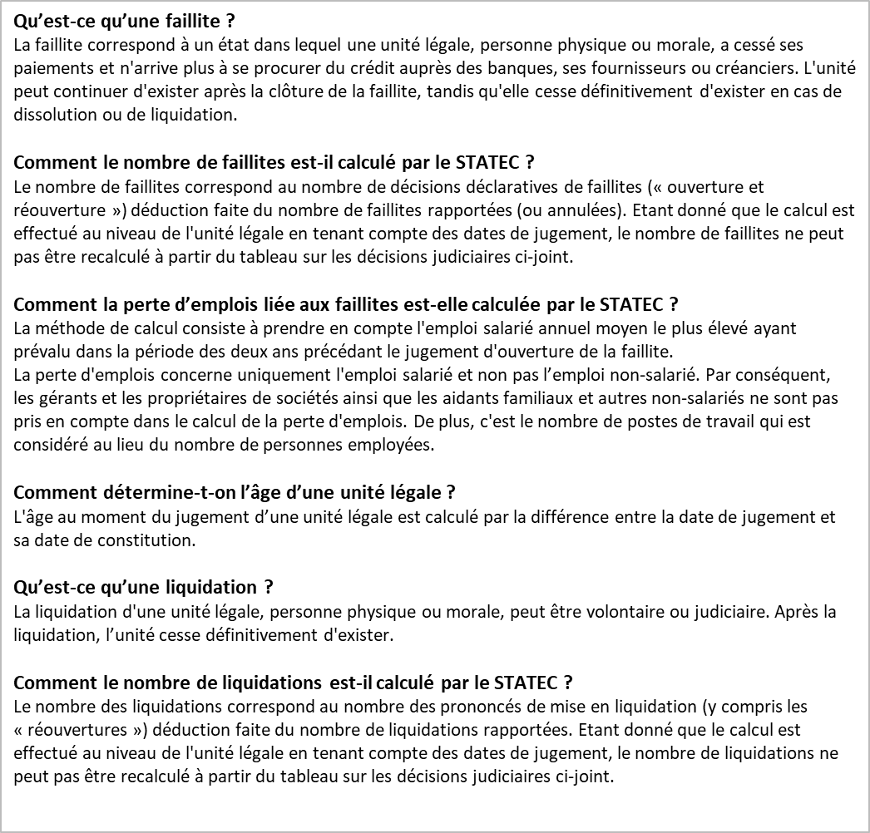
 | Pour tout renseignement complémentaire:

 | BLEY Laurent
 | laurent.bley@statec.etat.lu
 | (+352) 247 84 249
Institut national de la statistique et des études économiques

Table des matières

Décisions judiciaires

Faillites

Liquidations

Faillites
 | 1. Nombre de faillites par branche d'activité économique (NACE Rév.2) - situation au 15 avril 2024

Branches d'activité économique (NACE Rév.2) |  | Nombre de faillites entre 2018 et 2024 |  |  |  |  |  |  |  |  |  |  |  |  |  |  |  |  |  |  |  |  | Faillites 2023 en % du total 2021 |  | Population totale 2021
 |  | 2018 | 2019 | 2020 | 2021 | 2022 | 2023 | 2023 |  |  |  |  |  |  |  |  |  |  |  | 2024
 |  |  |  |  |  |  |  | janv | févr | mars | avr | mai | juin | juil | août | sept | oct | nov | déc | janv | févr | mars
Industries (05-39) |  | 20 | 12 | 19 | 13 | 15 | 10 | 3 | 0 | 0 | 0 | 2 | 1 | 0 | 0 | 0 | 2 | 0 | 2 | 4 | 1 | 1 | 1.0% |  | 979
Construction (41-43) |  | 116 | 149 | 109 | 120 | 118 | 160 | 10 | 14 | 36 | 18 | 13 | 13 | 10 | 1 | 4 | 15 | 14 | 12 | 36 | 16 | 19 | 3.6% |  | 4,496
Commerce; Réparation d automobiles et de motocycles (45-47) |  | 233 | 231 | 205 | 240 | 194 | 178 | 19 | 17 | 19 | 10 | 22 | 17 | 22 | 9 | 7 | 9 | 19 | 8 | 17 | 13 | 17 | 2.4% |  | 7,418
Transports et entreposage (49-53) |  | 30 | 28 | 30 | 31 | 33 | 32 | 4 | 3 | 3 | 2 | 4 | 1 | 3 | 0 | 1 | 6 | 1 | 4 | 2 | 1 | 1 | 2.5% |  | 1,261
Hébergement et restauration (55-56) |  | 116 | 131 | 85 | 68 | 113 | 103 | 10 | 14 | 12 | 6 | 12 | 9 | 11 | 6 | 0 | 10 | 6 | 7 | 13 | 12 | 7 | 3.9% |  | 2,630
Information et communication (58-63) |  | 42 | 56 | 42 | 53 | 38 | 30 | 1 | 4 | 1 | 2 | 6 | 1 | 6 | 1 | 0 | 3 | 3 | 2 | 4 | 3 | 4 | 1.0% |  | 2,859
Activités financières et d assurance (64-66, sauf 64.2 et 64.3) |  | 10 | 21 | 19 | 18 | 18 | 13 | 0 | 1 | 1 | 1 | 2 | 3 | 1 | 0 | 2 | 1 | 0 | 1 | 0 | 3 | 0 | 0.9% |  | 1,483
Activités immobilières (68) |  | 36 | 46 | 27 | 34 | 29 | 42 | 3 | 3 | 5 | 5 | 6 | 4 | 3 | 0 | 3 | 5 | 2 | 3 | 2 | 3 | 7 | 1.0% |  | 4,181
Activités spécialisées, scientifiques et techniques (69-75) |  | 114 | 106 | 97 | 132 | 79 | 92 | 5 | 12 | 10 | 3 | 16 | 6 | 7 | 2 | 6 | 15 | 5 | 5 | 6 | 5 | 8 | 1.1% |  | 8,477
Activités de services administratifs et de soutien (77-82) |  | 59 | 62 | 55 | 67 | 65 | 47 | 7 | 4 | 1 | 1 | 6 | 1 | 10 | 2 | 2 | 9 | 3 | 1 | 3 | 2 | 8 | 2.1% |  | 2,273
Enseignement, santé et autres activités de services (85-96) |  | 37 | 35 | 40 | 44 | 40 | 26 | 3 | 1 | 4 | 1 | 3 | 4 | 3 | 3 | 1 | 1 | 0 | 2 | 1 | 6 | 5 | 0.4% |  | 5,857
Activités non classées ailleurs (sections A, O,T,U) |  | 1 | 0 | 2 | 1 | 1 | 0 | 0 | 0 | 0 | 0 | 0 | 0 | 0 | 0 | 0 | 0 | 0 | 0 | 0 | 1 | 0 | n.c. |  | n.c.
Sociétés holding et fonds de placements (64.2 et 64.3) |  | 344 | 355 | 441 | 337 | 261 | 192 | 4 | 22 | 20 | 5 | 36 | 22 | 25 | 5 | 5 | 30 | 12 | 6 | 9 | 26 | 51 | n.c. |  | n.c.
Total |  | 1,158 | 1,232 | 1,171 | 1,158 | 1,004 | 925 | 69 | 95 | 112 | 54 | 128 | 82 | 101 | 29 | 31 | 106 | 65 | 53 | 97 | 92 | 128 | 1.7% |  | 41,914
n.c.: non couvert par la démographie d'entreprises. La population totale représente les entreprises actives des secteurs marchands de l'économie. Elle ne couvre ni les sociétés holding et fonds de placement, ni les sections A,O,T,U de la NACE Rév.2.
Les statistiques sur les faillites se basent sur le relevé des décisions judiciaires, issu du Registre de commerce et datant du 15 avril 2024 pour les données les plus récentes. Le mois d'avril 2024 n’est donc pas pris en compte pour l’ensemble des tableaux du Dashboard « faillites », notamment les tableaux 1 et 2.
 | 2. Nombre de faillites par mois depuis janvier 2018 - situation au 15 avril 2024

 | 3. Pertes d'emploi depuis 2018

Répartition des pertes d'emploi salarié par branche d'activité économique (en %) |  |  |  |  |  |  |  |  |  |  | Pertes d'emploi salarié par année et par semestre

 | 4. Nombre de faillites par classe de taille de l'emploi salarié
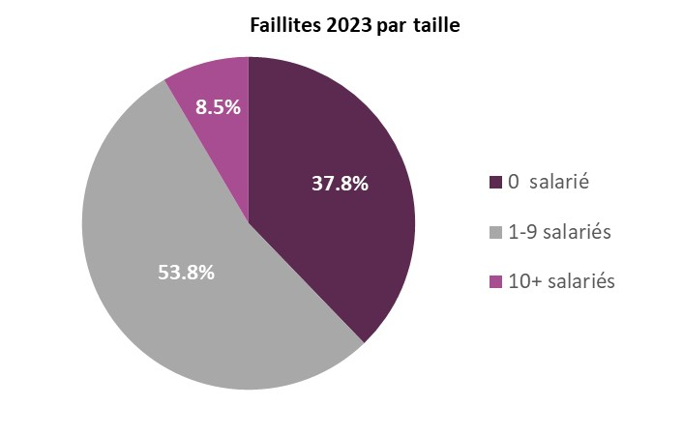

Branches d'activité économique (05-82, 85-96, sauf 64.2 et 64.3) |  |  | 2018 | 2019 | 2020 | 2021 | 2022 | 2023 | Faillites 2023 par taille | Faillites 2023 en % du total 2021 | Popula- tion totale 2021
Taille
0 salarié |  |  | 384 | 382 | 385 | 384 | 325 | 277 | 37.8% | 1.6% | 17,117
1-9 salariés |  |  | 387 | 447 | 307 | 385 | 371 | 394 | 53.8% | 2.0% | 19,361
10+ salariés |  |  | 42 | 48 | 36 | 51 | 46 | 62 | 8.5% | 1.1% | 5,436
Total branches d'activité économique |  |  | 813 | 877 | 728 | 820 | 742 | 733 | 100% | 1.7% | 41,914
Autres branches (01-03,84,97-99) |  |  | 1 | 0 | 2 | 1 | 1 | 0
Sociétés holding et fonds de placements (64.2 et 64.3) |  |  | 344 | 355 | 441 | 337 | 261 | 192
Total |  |  | 1,158 | 1,232 | 1,171 | 1,158 | 1,004 | 925

 | 5. Nombre de faillites par forme juridique
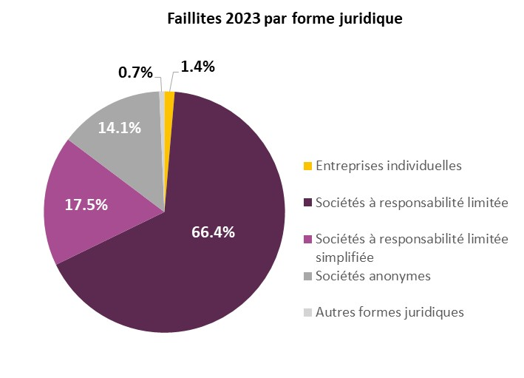
Branches d'activité économique (05-82, 85-96, sauf 64.2 et 64.3) |  |  | 2018 | 2019 | 2020 | 2021 | 2022 | 2023 | Faillites 2023 par forme juridique | Faillites 2023 en % du total 2021 | Population totale 2021
Entreprises individuelles |  |  | 8 | 10 | 6 | 10 | 6 | 10 | 1.4% | 0.1% | 7,807
Sociétés à responsabilité limitée |  |  | 532 | 567 | 438 | 533 | 436 | 487 | 66.4% | 2.6% | 23,925
Sociétés à responsabilité limitée simplifiée |  |  | 13 | 41 | 61 | 78 | 127 | 128 | 17.5% | * | *
Sociétés anonymes |  |  | 252 | 254 | 218 | 196 | 163 | 103 | 14.1% | 1.2% | 8,586
Autres formes juridiques |  |  | 8 | 5 | 5 | 3 | 10 | 5 | 0.7% | 0.3% | 1,596
Total branches d'activité économique |  |  | 813 | 877 | 728 | 820 | 742 | 733 | 100% | 1.8% | 41,914
Autres branches (01-03,84,97-99) |  |  | 1 | 0 | 2 | 1 | 1 | 0
Sociétés holding et fonds de placements (64.2 et 64.3)
Sociétés à responsabilité limitée |  |  | 114 | 110 | 144 | 111 | 86 | 74 | 33.0%
Sociétés anonymes |  |  | 223 | 240 | 289 | 217 | 163 | 111 | 62.5%
Autres formes juridiques |  |  | 7 | 5 | 8 | 9 | 12 | 7 | 4.6%
Total sociétés holding et fonds de placements |  |  | 344 | 355 | 441 | 337 | 261 | 192 | 100%
Total |  |  | 1,158 | 1,232 | 1,171 | 1,158 | 1,004 | 925
* valeur comprise dans la catégorie "sàrl"

 | 6. Nombre de faillites par catégorie d'âge

Branches d'activité économique |  |  | 2018 |  |  |  | 2019 |  |  |  | 2020 |  |  |  | 2021 |  |  |  | 2022 |  |  |  | 2023
 |  |  | 0-1 an | 2-3 ans | 4-5 ans | >5 ans | 0-1 an | 2-3 ans | 4-5 ans | >5 ans | 0-1 an | 2-3 ans | 4-5 ans | >5 ans | 0-1 an | 2-3 ans | 4-5 ans | >5 ans | 0-1 an | 2-3 ans | 4-5 ans | >5 ans | 0-1 an | 2-3 ans | 4-5 ans | >5 ans
Industries (05-39) |  |  | 0 | 0 | 1 | 19 | 0 | 3 | 1 | 8 | 0 | 1 | 3 | 15 | 0 | 1 | 2 | 10 | 0 | 1 | 1 | 13 | 0 | 4 | 1 | 5
Construction (41-43) |  |  | 1 | 24 | 21 | 70 | 2 | 33 | 37 | 77 | 1 | 17 | 25 | 66 | 0 | 33 | 21 | 66 | 2 | 21 | 30 | 65 | 0 | 51 | 43 | 66
Commerce; Réparation d'automobiles et de motocycles (45-47) |  |  | 1 | 31 | 36 | 165 | 2 | 37 | 31 | 161 | 2 | 27 | 35 | 141 | 2 | 37 | 40 | 161 | 2 | 27 | 43 | 122 | 1 | 34 | 51 | 92
Transports et entreposage (49-53) |  |  | 0 | 3 | 4 | 23 | 0 | 6 | 4 | 18 | 0 | 6 | 7 | 17 | 0 | 3 | 5 | 23 | 0 | 5 | 9 | 19 | 0 | 8 | 3 | 21
Hébergement et restauration (55-56) |  |  | 1 | 31 | 24 | 60 | 3 | 42 | 22 | 64 | 1 | 16 | 15 | 53 | 0 | 19 | 12 | 37 | 3 | 18 | 33 | 59 | 0 | 23 | 22 | 58
Information et communication (58-63) |  |  | 0 | 9 | 4 | 29 | 1 | 8 | 6 | 41 | 0 | 9 | 7 | 26 | 0 | 5 | 13 | 35 | 0 | 2 | 13 | 23 | 0 | 4 | 4 | 22
Activités financières et d assurance (64-66, sauf 64.2 et 64.3) |  |  | 0 | 1 | 1 | 8 | 0 | 0 | 2 | 19 | 0 | 0 | 2 | 17 | 0 | 1 | 0 | 17 | 0 | 1 | 2 | 15 | 0 | 1 | 2 | 10
Activités immobilières (68) |  |  | 0 | 0 | 2 | 34 | 0 | 5 | 3 | 38 | 0 | 1 | 5 | 21 | 1 | 1 | 7 | 25 | 0 | 2 | 6 | 21 | 0 | 5 | 10 | 27
Activités spécialisées, scientifiques et techniques (69-75) |  |  | 0 | 14 | 11 | 89 | 0 | 11 | 19 | 76 | 1 | 7 | 15 | 74 | 1 | 9 | 19 | 103 | 2 | 10 | 14 | 53 | 0 | 13 | 16 | 63
Activités de services administratifs et de soutien (77-82) |  |  | 1 | 11 | 7 | 40 | 0 | 8 | 5 | 49 | 0 | 6 | 4 | 45 | 0 | 7 | 16 | 44 | 0 | 10 | 12 | 43 | 0 | 7 | 9 | 31
Enseignement, santé et autres activités de services (85-96) |  |  | 0 | 9 | 8 | 20 | 0 | 8 | 3 | 24 | 0 | 5 | 8 | 27 | 1 | 4 | 10 | 29 | 1 | 7 | 7 | 25 | 0 | 6 | 7 | 13
Activités non classées ailleurs (sections A, O,T,U) |  |  | 0 | 0 | 1 | 0 | 0 | 0 | 0 | 0 | 0 | 0 | 0 | 2 | 0 | 0 | 0 | 1 | 0 | 0 | 0 | 1 | 0 | 0 | 0 | 0
Sociétés holding et fonds de placements (64.2 et 64.3) |  |  | 0 | 10 | 33 | 301 | 0 | 11 | 29 | 315 | 2 | 8 | 30 | 401 | 2 | 4 | 16 | 315 | 1 | 7 | 12 | 241 | 0 | 10 | 12 | 170
Total |  |  | 4 | 143 | 153 | 858 | 8 | 172 | 162 | 890 | 7 | 103 | 156 | 905 | 7 | 124 | 161 | 866 | 11 | 111 | 182 | 700 | 1 | 166 | 180 | 578

